상품제안서
멀티스카프,입체형귀걸이멀티스카프 | 상품코드: F23642

 |  |  |  |  |  |  | 02-412-0044 | www.easy1.co.kr
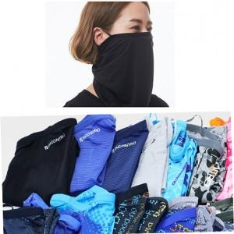

【상세/제작정보】

【인쇄/포장옵션】 | 실리콘인쇄 / OPP(비닐)

【공급단가】 | 수량 | 100~ | 300~ | 500~ | 1,000~ | 3,000~
*VAT별도 | 단가 | 7,560원 | 7,280원 | 7,000원 | 6,720원 | 6,550원

【상품 URL】 | https://dev.easy1.co.kr:443/src/goods_detail.php?gdno=23642

